Sheet1
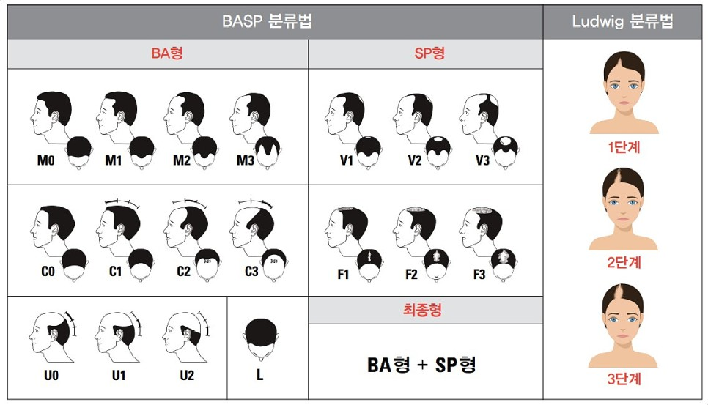
▣ 인적정보 목록(예시)
성명 |  | 김**
나이 |  | 35세(만)
성별 |  | 여성
국적 |  | 대한민국
혈액형 |  | A+
탈모유형 | Norwood Scale
 | Ludwig 분류
 | BASP 분류 | C0F2
피부 분류 |  | Type III
촬영 이미지

Norwood Scale |  |  | 피부분류(Fitzpatrick Type)
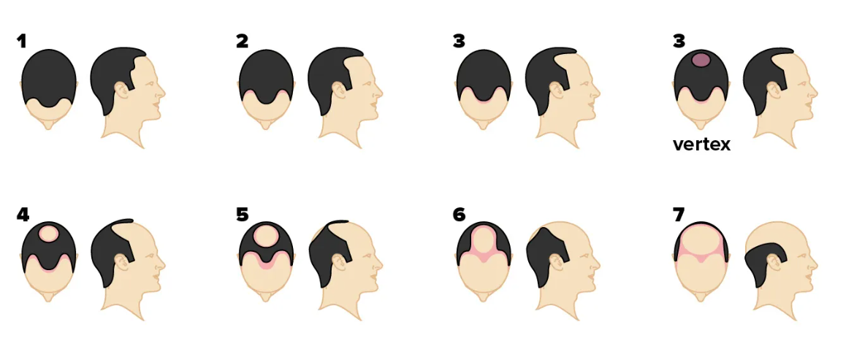 |  |  | 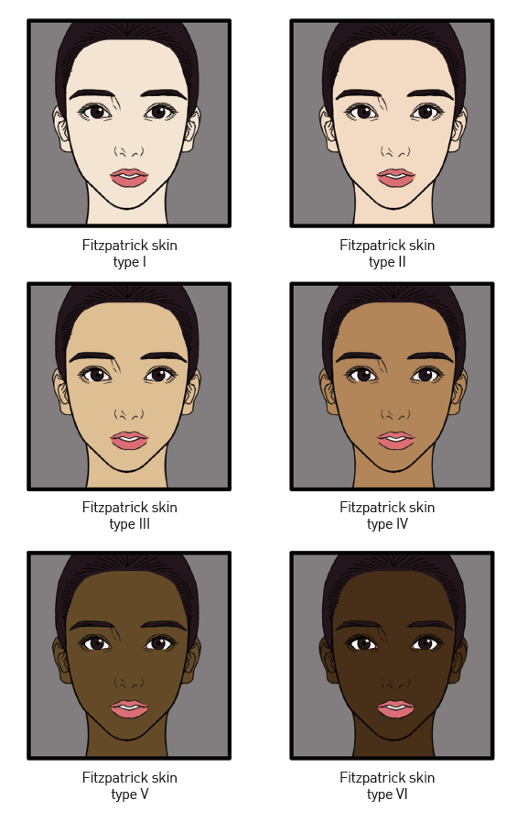

Ludwig 분류 / BASP 분류

